PROBLEMA 1
Calcule el costo capitalizado de un proyecto que tiene un costo inicial de Q150,000 y un costo adicional de inversión de Q50,000 a los 10 años. Los costos anuales de operación son de Q5,000 para los primeros 4 años y Q8,000 de allí en adelante. Además se espera que haya un costo recurrente de Q15,000 cada 13 años. Asuma i = 15% anual. Adicional al valor equivalente actual, calcule el valor equivalente por cada año de aquí en adelante.

...∞
 |  |  |  |  | I = 15%
0 | 2 | 4 | 6 | 8 | 10 | 12 | 14 | 16 | 18 | 20 | 22 | 24 | 26 | CC = VA / i
 |  |  |  |  |  |  |  |  |  |  |  |  |  | CC= Valor presente de los flujos que no tiene fin
5,000
...∞
 |  |  |  |  |  |  |  |  |  |  |  |  |  | VA = Valor Anual
A = 8,000
 |  |  |  |  |  |  |  |  |  |  |  |  |  | i = tasa de interés
 |  |  |  |  |  |  |  |  |  |  |  |  |  | (Se aplica solo a flujos recurrentes)
15,000
...............................................
15,000
...∞
50,000
150,000

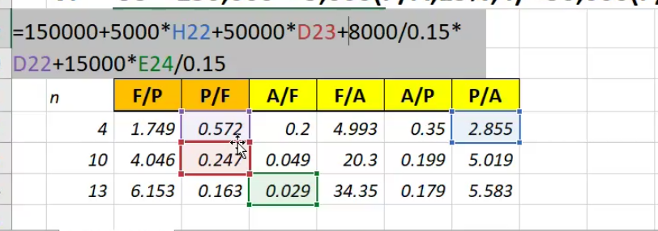

n | F/P | P/F | A/F | F/A | A/P | P/A
4 | 1.74900625 | 0.57175324559 | 0.20026535159 | 4.993375 | 0.35026535159 | 2.8549783627
10 | 4.0455577357 | 0.24718470612 | 0.049252062518 | 20.303718238 | 0.19925206252 | 5.0187686259
13 | 6.1527876213 | 0.16252795668 | 0.029110456519 | 34.351917475 | 0.17911045652 | 5.5831469554 |  |  |  |  |  |  |  |  | VA = | Q31,505.80
 |  |  |  |  |  |  |  |  |  |  |  |  |  |  | por año, para siempre

PROBLEMA 2
Un ingeniero de una ciudad está considerando dos alternativas para el suministro de agua local. La primera alternativa comprende la construcción de un embalse de tierra sobre un río cercano, que tiene un caudal altamente variable. El embalse formará una represa, de manera que la ciudad pueda tener una fuente de agua de la cual pueda depender. Se espera que el costo inicial del embalse sea de $8,000,000 con costos de mantenimiento anual de $25,000 y que el embalse dure indefinidamente.
Como alternativa, la ciudad puede perforar pozos en la medida requerida y construir acueductos para transportar el agua a la ciudad. El ingeniero estima que se requerirá inicialmente un promedio 10 pozos a un costo de $45,000 por cada uno, incluyendo la tubería de conducción. Se espera que la vida promedio de un pozo sea de 5 años con un costo anual de operación de $12,000 por pozo. Si la tasa de interés que se utiliza es del 15% anual, determine cuál alternativa debe seleccionarse con base en sus costos capitalizados

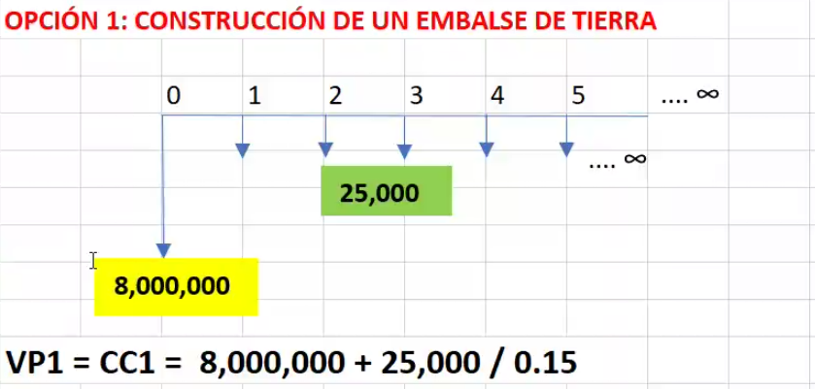
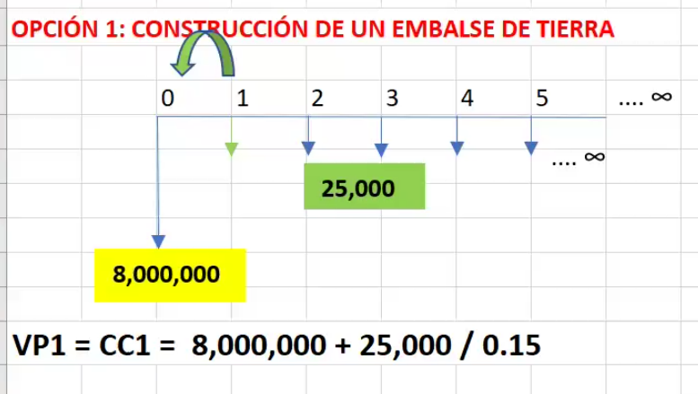
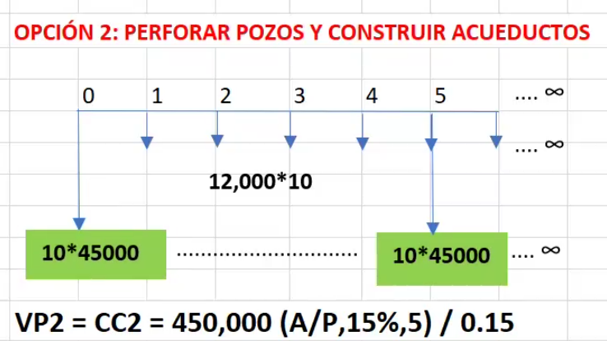
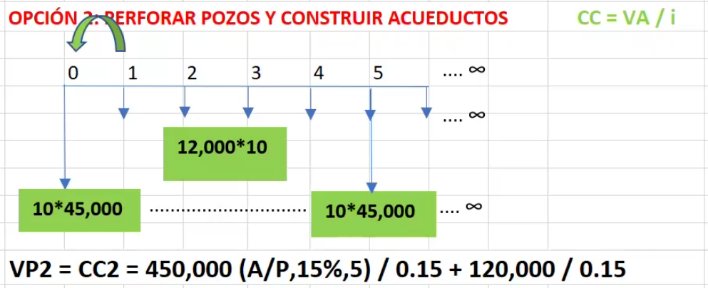
OPCIÓN 1: CONSTRUCCIÓN DE UN EMBALSE DE TIERRA |  |  |  |  |  |  |  | OPCIÓN 2: PERFORAR POZOS Y CONSTRUIR ACUEDUCTOS
.... ∞
.... ∞
 |  | 0 | 1 | 2 | 3 | 4 | 5 |  | 0 | 1 | 2 | 3 | 4 | 5
.... ∞
.... ∞
25,000
12,000*10

8,000,000
10*45000
..............................
10*45000
.... ∞

 | 0.15
 | n | F/P | P/F | A/F | F/A | A/P | P/A
 | 5 | 2.0113571875 | 0.4971767353 | 0.14831555246 | 6.74238125 | 0.29831555246 | 3.352155098

PROBLEMA 3
Calcule el precio de compra que usted estaría dispuesto a pagar ahora por un bono a 5 años de Q 2,500 al 3% con intereses que se pagan cada 6 meses. Suponga que la TMAR es de 8% anual con capitalización compuesta trimestralmente.

2,500

 |  |  |  |  |  |  |  |  |  |  |  |  | I= V*b/c
 |  |  |  |  |  |  |  |  |  |  |  |  | V = Valor nominal del bono
 |  |  |  |  |  |  |  |  |  |  |  |  | b = Tasa cupón del bono (anual)
 | 0 | 1 | 2 | 3 | 4 | 5 | 6 | 7 | 8 | 9 | 10 | semestres | c = Número de períodos en el año

r = 8% anual, capitalizable trimestral

P=?

 |  |  |  |  |  |  |  |  |  |  |  |  |  | FNE
n | F/P | P/F | A/F | F/A | A/P | P/A |  |  |  |  |  |  | 0
10 | 1.485947396 | 0.67297133311 | 0.083136570613 | 12.028400891 | 0.12353657061 | 8.0947689825 |  |  |  |  |  |  | 1
 |  |  |  |  |  |  |  |  |  |  |  |  | 2
 |  |  |  |  |  |  |  |  |  |  |  |  | 3
 |  |  |  |  |  |  |  |  |  |  |  |  | 4
 |  |  |  |  |  |  |  |  |  |  |  |  | 5
 |  |  |  |  |  |  |  |  |  |  |  |  | 6
 |  |  |  |  |  |  |  |  |  |  |  |  | 7
 |  |  |  |  |  |  |  |  |  |  |  |  | 8
 |  |  |  |  |  |  |  |  |  |  |  |  | 9
 |  |  |  |  |  |  |  |  |  |  |  |  | 10
 |  |  |  |  |  |  |  |  |  |  |  |  | VPN =

